设计正文
1.v2页签实现逻辑

 | 按照v1的tag及tag_func表逻辑涉及。 |  |  |  |  |  |  | 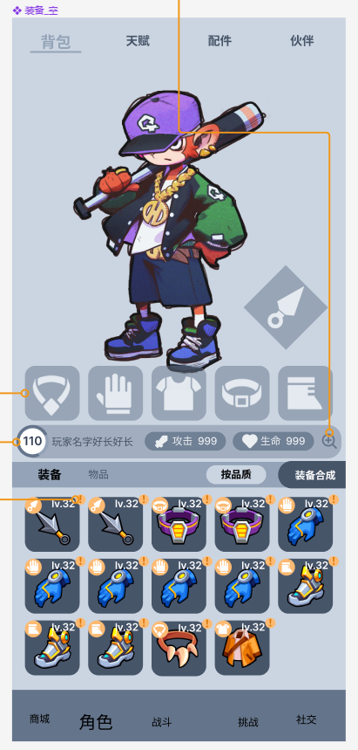
 |  | tag表用于整理主界面下的各页签 名称、图片、排序、默认。
 |  | v2阶段tag表的作用不变，但数据发生变化。

 |  | 以右图为例，归属关系如下：
 |  |  | 页签 | > | 一级页签 | > | 模块
 |  |  | tag表id |  | tag_func表pos_type |  | tag_func表id

 |  |  | 角色 |  | 背包 |  | 装备/物品

 |  | tag_func表数据变化。
 |  |  | v1中我的装备等文本规则被移除。

 |  | v1装备页签概念移除,归属于v2角色-背包-装备
 |  | v1背包模块概念移除,归属于v2角色-背包-物品
 |  | v1天赋页签概念移除,归属于v2角色-天赋-天赋

 |  | 新增equip_pos表用于展示部位名称、图片等信息。

2.背包页签

 | 2.1 界面表现

 |  | 界面包含以下内容： |  |  |  |  |  |  |  | 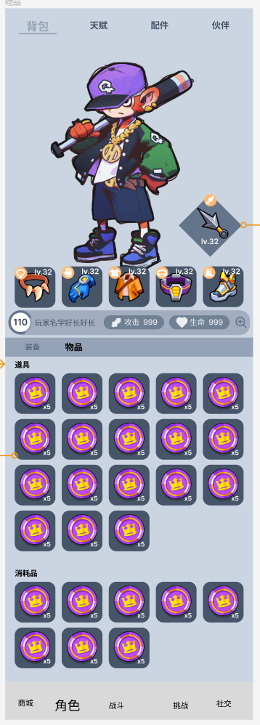
 |  | 1 | 顶部一级页签
 |  | 2 | 角色动画
 |  | 3 | 所穿戴装备
 |  | 4 | 玩家信息
 |  | 5 | 角色属性
 |  | 6 | 属性详情
 |  | 7 | 装备/物品 模块切换
 |  | 8 | 排序按钮
 |  | 9 | 装备合成按钮
 |  | 10 | 装备仓库/物品栏
 |  | 11 | 底部页签

 |  | 一级页签 | 实现可做成通用选择，与商城一级页签一致。
 |  | 角色动画 | 与v1【玩家信息】相同。
 |  | 所穿戴装备 | 逻辑实现不变。
 |  |  | 展示中武器部位特殊处理成菱形。
 |  | 玩家信息 | 显示经验/进度条，形式见UE图。
 |  |  | 玩家名称。
 |  | 角色属性 | 与v1【玩家信息】相同。
 |  | 属性详情 | 与v1【玩家信息】相同。
 |  |  | 点击区域，攻击、生命、放大镜。
 |  | 装备/物品 模块切换
 |  |  | 新增逻辑、用于仓库/物品栏的显示。
 |  |  | 及按钮显示。
 |  | 排序按钮 | 仅在装备模块出现，默认"按品质"排序。
 |  |  | 点击后切换成"按部位"排序。
 |  |  | 按品质排序逻辑
 |  |  | 按品质排序逻辑与v1【装备】相同。
 |  |  | 装备之后显示 图纸、通用合成材料。
 |  |  | 按部位排序逻辑
 |  |  | 按部位排序，需要显示各个部位名称。(equip_pos表)
 |  |  | 筛选后各部位按照通用排序规则排序。
 |  |  | 装备之后显示 图纸、通用合成材料。
 |  | 装备合成按钮
 |  |  | 仅在装备模块出现。
 |  |  | 点击后打开合成界面，与v1【装备】相同。
 |  | 装备仓库/物品栏
 |  |  | 装备仓库显示所有装备、图纸、通用合成材料，与v1【装备】相同。
 |  |  | 物品栏不再显示页签选择，显示所有物品。
 |  |  | 根据item表type类别，道具在上消耗品在下。
 |  |  | 其他与v1【背包】相同。
 |  |  | 图纸 = equip_page_1
 |  |  | 通用合成材料 = equip_page_2
 |  | 底部页签 | 见【1.v2页签实现逻辑】

 | 2.2 装备详情

 |  | 按钮状态与逻辑与v1【装备】完全相同。 |  |  |  |  |  | 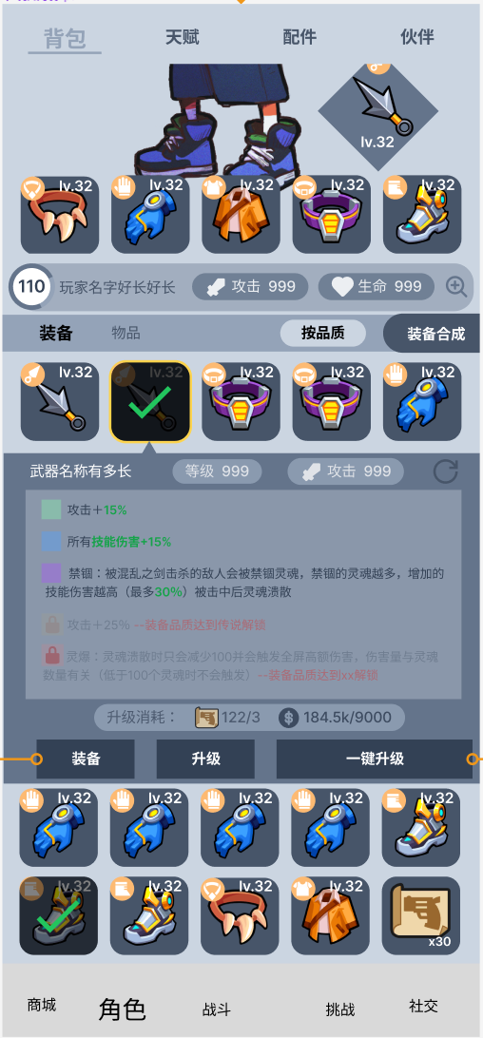 | 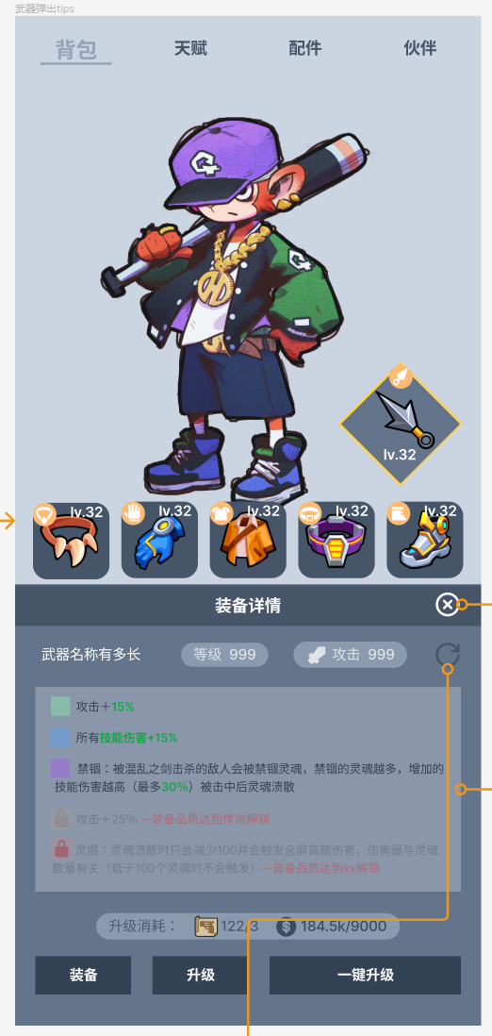
 |  | 装备仓库 | 装备仓库/物品栏 固定显示3行。
 |  |  | 装备仓库的装备被点击后弹出装备详情，如右图所示。
 |  |  | 角色部分被挤到上方，装备详情弹板永远在所选装备行下方。
 |  | 角色部分 | 当部位未穿戴任何装备时，点击无反馈。
 |  |  | 否则显示该装备装备详情。
 |  |  | 如右图。
 |  |  | 点击关闭按钮，或者点击板子之外的区域关闭界面
 |  |  | 如果点击其他装备图标，则直接刷新界面，不关闭界面再打开界面
 |  | 合成部分 | 点击升级后的预览材料弹出装备详情。

 |  | 升级消耗: = equip_levelup_cost

 | 2.3 装备降级降品

 |  | 按钮状态与逻辑与v1【装备】完全相同。 |  |  |  |  |  | 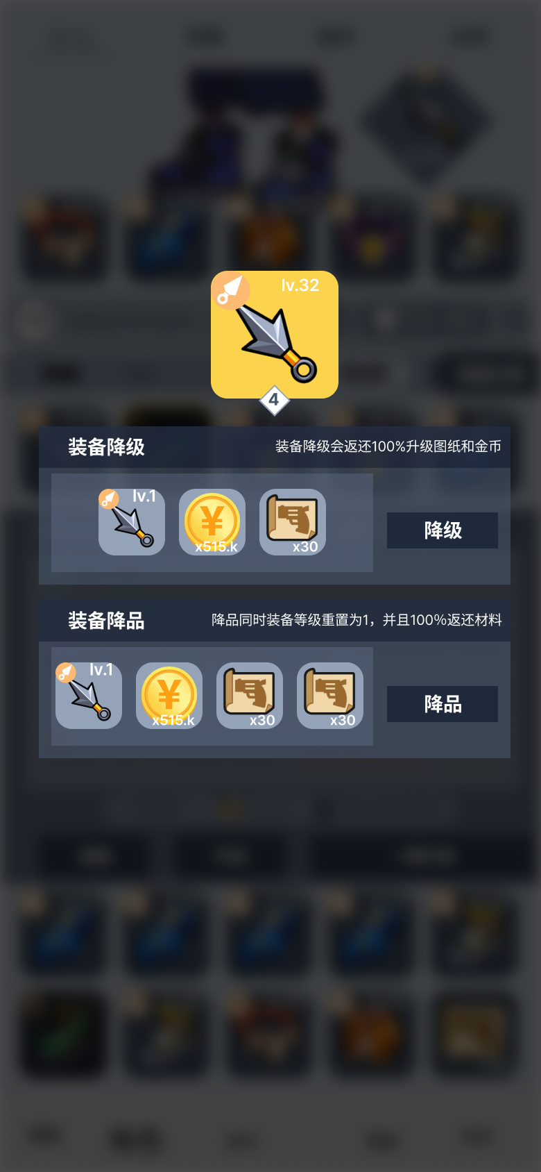
 |  | 上半部分显示所选装备，下半部分显示 降级、降品 界面。
 |  | 点击空白区域关闭界面。
 |  | 移除"降级"、"降品"默认页签逻辑，两者同时显示。
 |  | 其他逻辑不变。

 | 2.4 装备合成

 |  | 改动： |  |  |  |  |  | 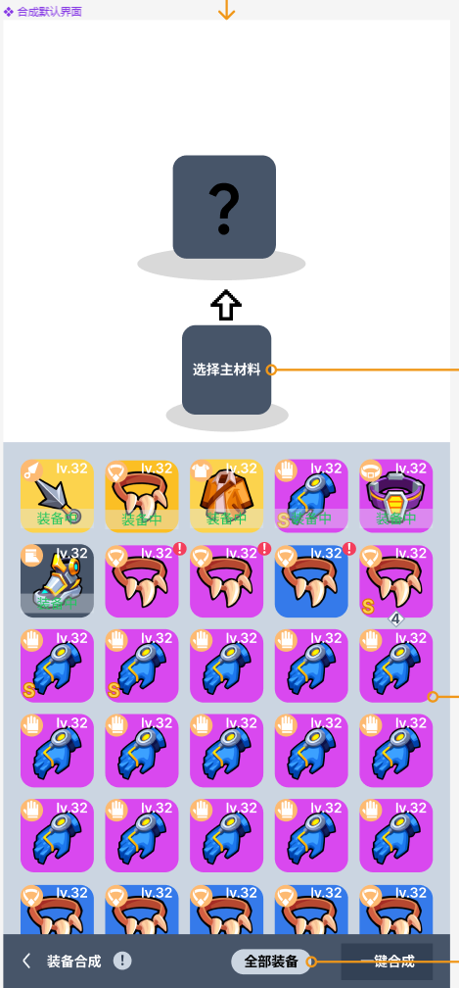 | 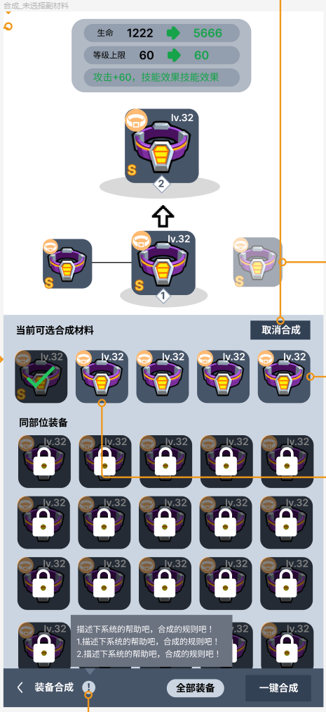 | 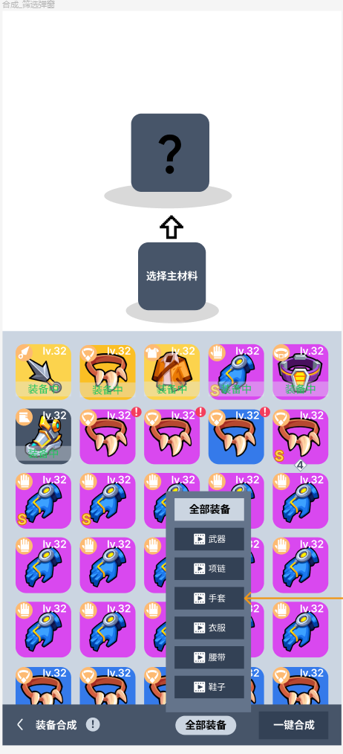
 |  | 1 | 合成界面装备排序新增第1优先级：
 |  |  | 装备中在上，其他在下。
 |  | 2 | 界面左下角新增装备合成界面系统介绍气泡。
 |  | 3 | 可合成装备的红点标识。(v1前端漏需求)
 |  | 4 | 选择主材料后先筛选出全部位，再根据能否选择筛选分类。
 |  |  | 最后按照通用排序规则排序。
 |  | 5 | 选择主副材料时，连线及装备框状态。
 |  | 6 | 选择主材料后，仅点击主材料或"取消合成"按钮，卸下主材料。
 |  | 7 | 装备仓库添加筛选逻辑(v1暂时搁置)
 |  | 9 | 合成预览展示
 |  |  | 存在描述文字时，文本框大小自适应，最多显示2行。
 |  | 10 | 一键合成动画
 |  |  | 需要后端返还合成后的装备用于前端展示。

 |  | 选择主材料 = equip_merge_tip
 |  | 装备合成 = equip_merge_title
 |  | 装备合成tips = equip_merge_tips
 |  | 全部装备 = equip_merge_all
 |  | 当前可选合成材料 = equip_merge_option
 |  | 同部位装备 = equip_merge_homie
 |  | 取消合成 = equip_merge_cancel |  |  |  |  |  | 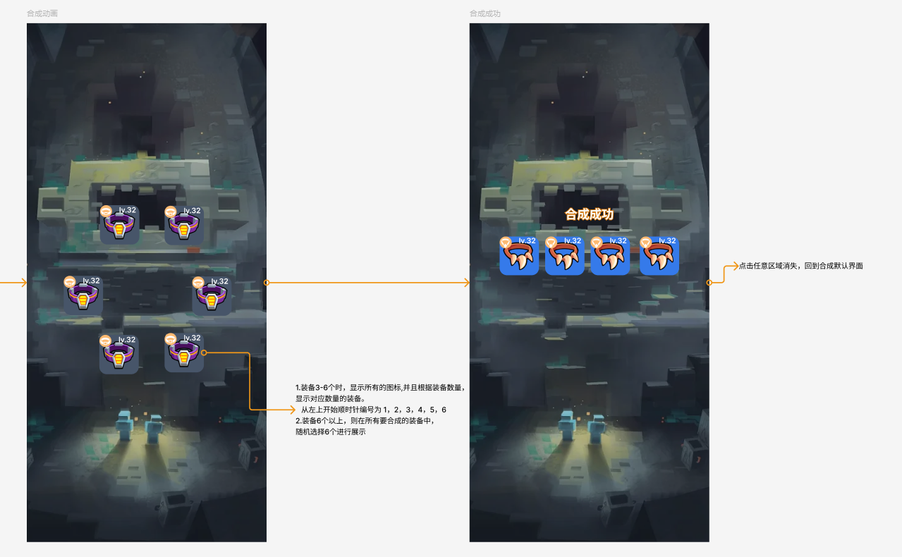

 |  | 全部装备中的 部位名称、图片 从equip_pos表读取。

 | 2.4 装备合成动画

 |  | 一键合成：
 |  |  | 如右图，进行一键合成时，待合成的装备图标逐渐抖动消失
 |  |  | 同时，背后的图片轻微放大也在进行抖动
 |  |  | 从装备中心点开始爆发闪光，直到闪光放大到整个屏幕
 |  |  | 闪光放大结束后，展示合成成功界面

 |  | 装备合成 |  |  |  |  |  | 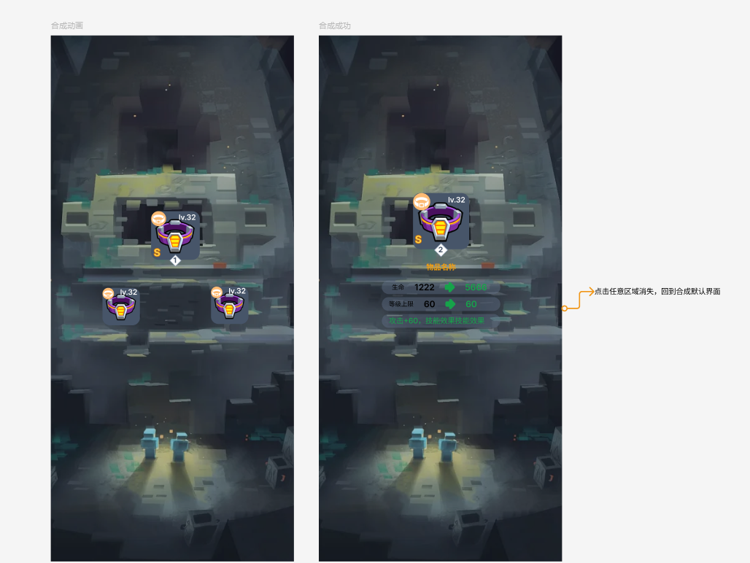
 |  |  | 正常装备合成的时候
 |  |  | 待合成的装备在上面，消耗的装备在下面
 |  |  | 如果消耗1件装备，那么消耗的装备在待合成的装备正下方
 |  |  |  | 消耗2件，按照右图展示
 |  |  | 合成时待合成的图边抖动逐渐放大
 |  |  |  | 消耗的装备抖动逐渐消失
 |  |  | 从中心点播放闪光，闪光逐渐放大包裹3个装备

 |  |  | 闪光消失后展示合成成功界面

3.配置表字段修改、资源名称修改

 | 将所有与品质相关，用于前端显示的字段均放在quality表。
 | equip_quality表中移除
 | quality_name(品质名称)、pic_unlock(解锁图片)、pic_lock(未解锁图片)、pic_pos(部位框底板)、pic_innerfream(内框底板)、pic_frame(装备框底板)、pic_bg(品质图) 字段。
 |  |  |  |  |  |  |  | 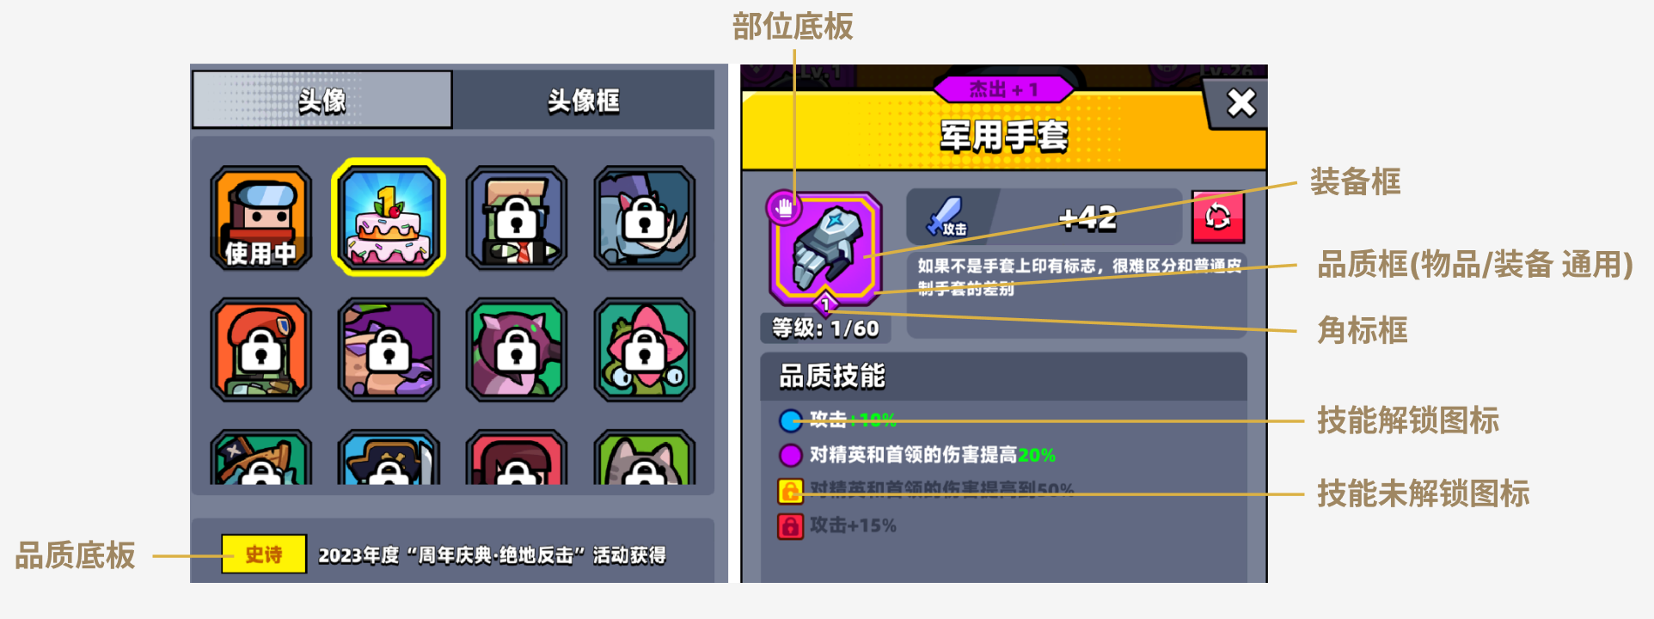
 | quality表主键id为 物品/装备 品质id，其中值为(54、55、56的为S级装备特殊处理)

 | quality字段变化表：
 | 备注 |  | 变更前 |  |  | 变更后
 | 名称 |  | lang_id |  |  | name
 | 品质框 |  | icon_item |  |  | frame
 | 品质底板 |  | background |  |  | bg
 | 装备框 |  | 原equip_quality表pic_innerfream |  |  | equip_frame
 | 角标框 |  | 原equip_quality表pic_bg |  |  | num_frame
 | 部位底板 |  | 原equip_quality表pic_pos |  |  | pos_frame
 | 技能解锁图标 |  | 原equip_quality表pic_unlock |  |  | unlock
 | 技能未解锁图标 |  | 原equip_quality表pic_lock |  |  | lock

 | 品质框字段，物品和装备共享资源。
 | 装备框增加逻辑判定，当equip_quality品质子类subtype字段值不为1时生效，替换品质框。

